moveinout
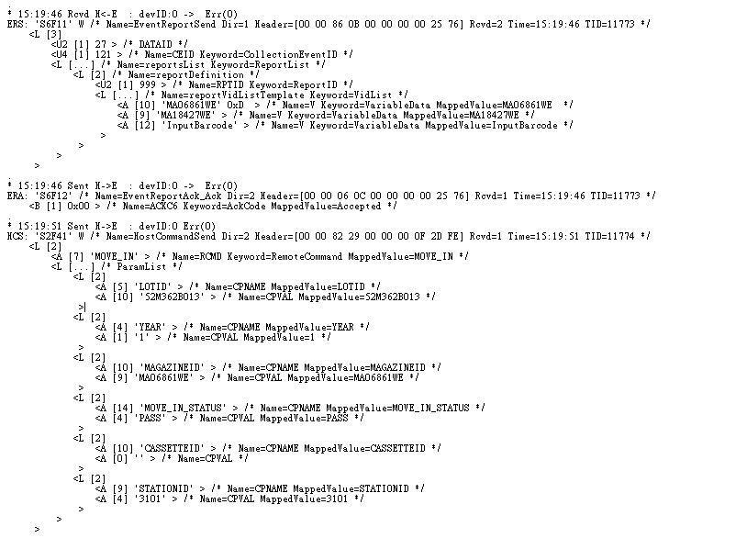

SVID
作業當批
作業前一批

這兩個是放進去的Mag與退出來的Mag?
MA06861WE作業當批
MA18427WE為前一批
為了讓系統確認 母批是否相同
LOAD move in

H=ASE HOST ，E= EQP

LOT Number是以這個回覆值來設定?
YES
move in 後 ASE HOST 提供的資訊

流程中的Recipe Check，
是以LOT Number來確認，
還是用什麼資料來確認?

Recipe Check 目前無比對

3101.3102產品作業站點

3101與3102指的是?機台的設定是以這個回覆值來設定?

Unload Assing NG Boat

SVID

LOT Number在還沒開始run之前如何得知?
move in 後分流機 才會將NG Boat空boat拉進機台

Unload 滿盒後 move out 資訊
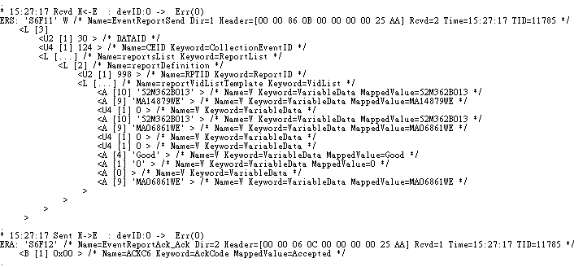

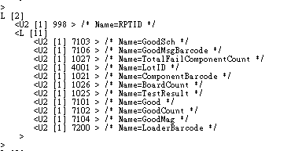

SVID

這裡的資料，各是代表什麼，何時要傳(UnLoader的?)?
7103 =move out lot
7106=move out Mag No
1027= 檢測FAIL 的數量 (EA)
4001= 下一批 move in lot
1021= 下一批 move in Mag No
1026= 檢測總數量
1025=檢測結果

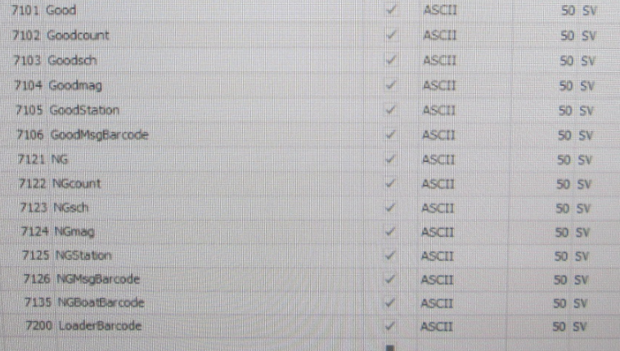

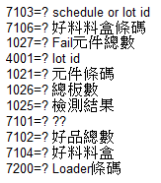
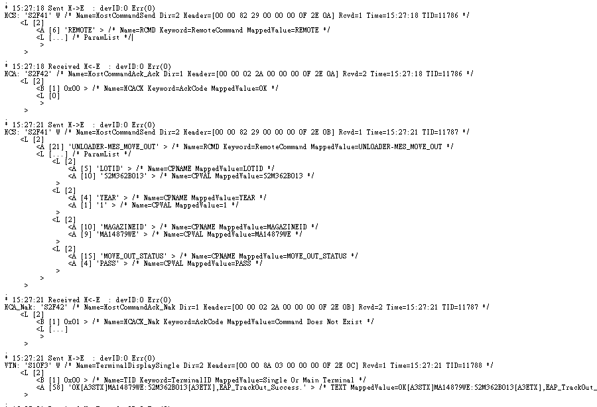

滿盒時的確認，以PASS、FAIL來判斷?
Unload 滿盒後 move out 結果 以PASS 、Fail 判定

check boat
